表紙
オーナー様管理台帳（ＣＲＭ）
詳細設計書
オーナー様管理台帳（ＣＲＭ）
詳細設計書

サブシステム名： |  | オーナー様情報

機 能 名： |  | 訪問履歴の追加

 | 最終更新日 |  | ： | 2016/10/25

 | 最 終 版 数 |  | ： | 1.3

画面遷移
カテゴリ | 詳細設計書 | オーナー様管理台帳（ＣＲＭ） |  | 作成者 | 蔡薇薇 | 作成日 | 2016-03-23 | 版番
サブシステム | オーナー様情報 | 訪問履歴の追加 |  | 更新者 |  | 更新日 |  | 1.2
ＩＤ | CRMG020301 | 名称 | 画面遷移

ID:CRMG010100
トップページ（一般ユーザ）
ID:CRMG020301
訪問履歴の追加

訪問履歴の追加 ボタン

キャンセル ボタン

登録する ボタン

閉じる ボタン

ID:CRMG020300
訪問履歴

訪問履歴の追加 ボタン

コメント追加 ボタン

キャンセル ボタン

登録する ボタン

閉じる ボタン

画面遷移

ポップアップ

画面レイアウト
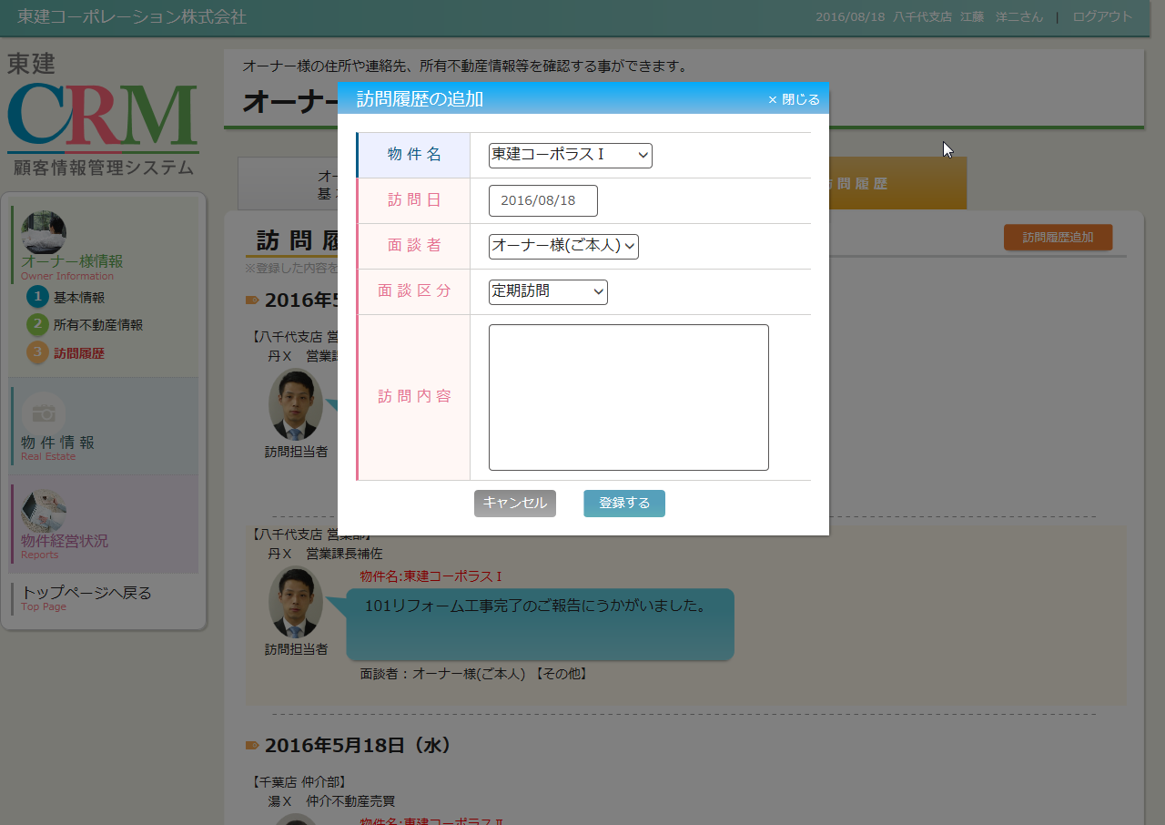
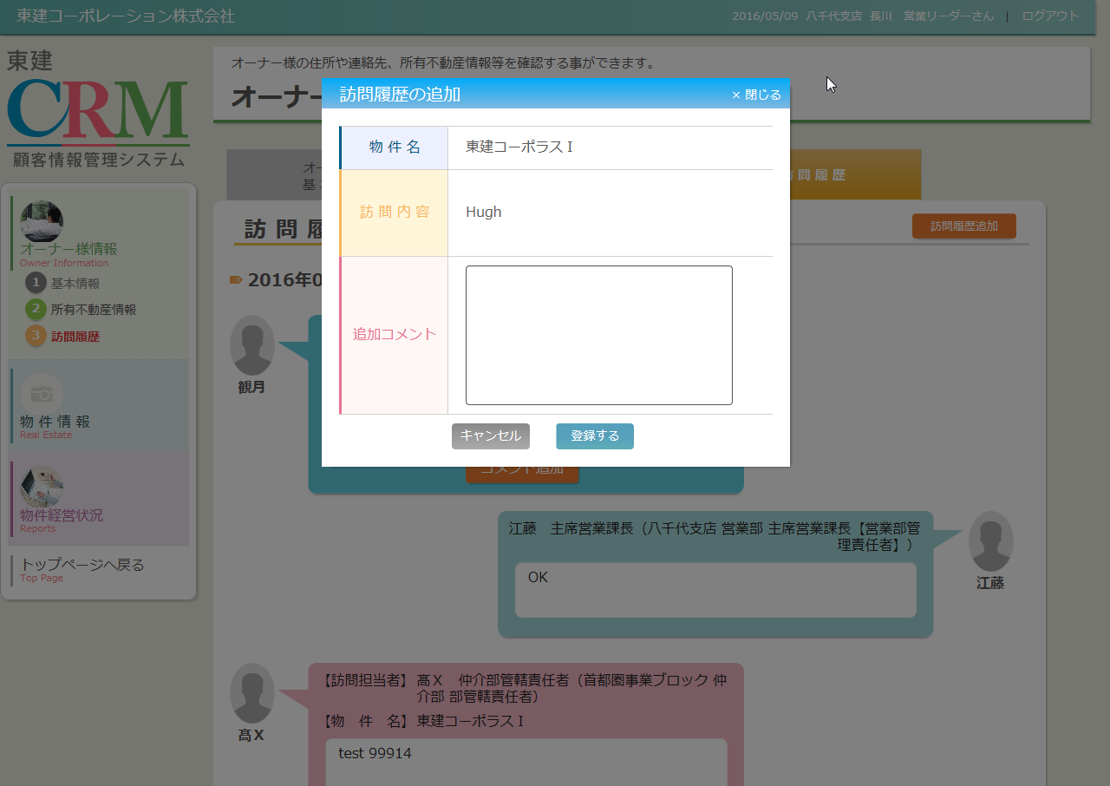
カテゴリ | 詳細設計書 | オーナー様管理台帳（ＣＲＭ） |  | 作成者 | 蔡薇薇 | 作成日 | 2016-03-23 | 版番
サブシステム | オーナー様情報 | 訪問履歴の追加 |  | 更新者 | 李煜周 | 更新日 | 2016-06-22 | 1.3
ＩＤ | CRMG020301 | 名称 | 画面レイアウト

処理フロー
カテゴリ |  | 詳細設計書 |  | オーナー様管理台帳（ＣＲＭ） |  |  |  | 作成者 | 蔡薇薇 | 作成日 | 2016-03-23 | 版番
サブシステム |  | オーナー様情報 |  | 訪問履歴の追加 |  |  |  | 更新者 | 李煜周 | 更新日 | 2016-06-22 | 1.3
ＩＤ |  | CRMG020301 |  | 名称 | 処理フロー

 | フロー名 |  | 1.訪問履歴の追加画面初期化処理(A000)

開始

【A001】引数取得処理

訪問履歴情報

Success21物件情報
【A002】画面初期化処理

共通マスタ

終了

メッセージ
画面
条件分岐
データ
処理
開始・終了

 | フロー名 |  | 2.登録するボタンの押下処理(B000)

開始

【B001】確認MSG表示処理
 |  |  |  |  |  |  | いいえ

 |  |  |  |  |  | はい

訪問履歴情報

【B002】保存処理
訪問履歴情報

社員マスタ

終了

メッセージ
画面
条件分岐
データ
処理
開始・終了

 | フロー名 |  | 3.閉じるボタン、キャンセルボタンの押下処理(C000)

開始

【C001】閉じるボタン、キャンセルボタンの押下処理

終了

メッセージ
画面
条件分岐
データ
処理
開始・終了

条件分岐
データ
処理
開始・終了

